Feuil1
BON DE COMMANDE
GRENOBLE
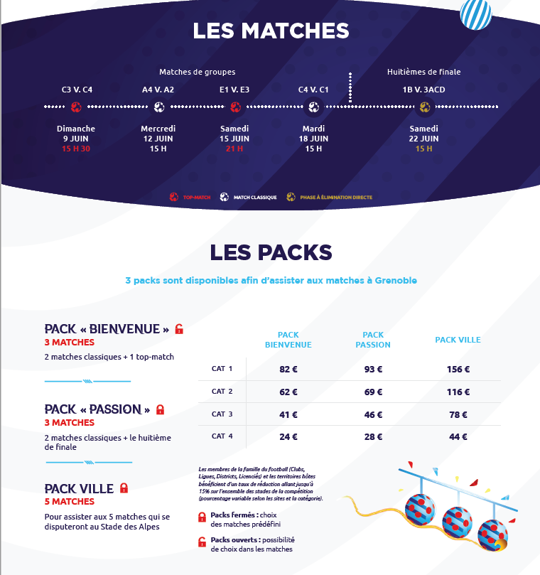

 | COORDONNEES ACHETEUR
 | Raison Sociale: |  |  |  |  |  |  |  | ENCART RESERVE LOC

 | Prénom et NOM: |  |  |  |  |  |  |  | NUMERO CLIENT

 | Tel:

 | Adresse/CP/Ville: |  |  |  |  |  |  |  | NUMERO COMMANDE

 | Mail:

 | Mode de paiement:
Merci de renvoyer ce bon de commande scanné et signé par e-mail à l’adresse suivante : bbuisson@loc2019.fr
Une confirmation de commande vous sera envoyée par e-mail dès que celle-ci aura été traitée et sous réserve des places disponibles.
Nous vous indiquerons les informations bancaires nécessaires par e-mail une fois la commande préalablement validée

 |  |  |  |  | QUANTITE |  |  |  | TOTAL
 | PACK BIENVENUE |  |  |  | CAT 1 | CAT 2 | CAT 3 | CAT 4
 | Option 1 | GRE 01 | + | GRE 02 & 04 | 0 | 0 | 0 | 0 | - €
 |  |  | OU
 | Option 2 | GRE 03 | + | GRE 02 & 04 | 0 | 0 | 0 | 0 | - €

 | PACK PASSION |  |  |  | CAT 1 | CAT 2 | CAT 3 | CAT 4
 | Pack Fermé | 1/8 DE FINALE | + | GRE 02 & 04 | 0 | 0 | 0 | 0 | - €
1
2
3 | CITY PACK |  |  |  | CAT 1 | CAT 2 | CAT 3 | CAT 4
 | Pack Fermé | TOUS LES MATCHES GRENOBLE |  |  | 0 | 0 | 0 | 0 | - €

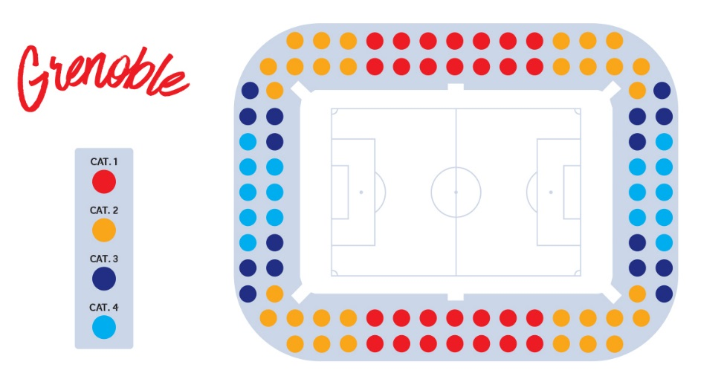

 |  |  |  |  |  | TOTAL GENERAL |  |  | - €

NOUS VOUS RAPPELONS QU’AUCUNE PLACE NE SERA ÉMISE AVANT RÉCEPTION DU PAIEMENT.
Le placement sera fait en fonction de la date de votre commande, et sous réserve de disponibilité.
Vos billets vous seront envoyés par voie postale. Vous recevrez une notification par e-mail à l’adresse indiquée dans l’encadré « Acheteur ».

Fait le _______________________________________
A ____________________________________________

Signature

Afin de valider la commande, vous devrez prendre connaissance et accepter les conditions générales de vente (CGV). Ces dernières seront transmises concomitamment au bon de réservation et devront être signées par vos soins. Cette signature vaut acceptation pleine et sans réserve des CGV Les informations recueillies dans le Processus de sélection font l’objet d’un traitement informatique destiné à enrichir une base client. Les destinataires des données sont les membres de l’équipe chargée de la billetterie au sein du LOC. Les informations pourront être transmises à la Fédération Française de Football, à la FIFA et ses filiales. Conformément à la loi « informatique et libertés » du 6 janvier 1978 modifiée en 2004, vous bénéficiez d’un droit d’accès et de rectification aux informations qui vous concernent, que vous pouvez exercer en vous adressant directement auprès de l'Association LOC 2019, Tour Montparnasse, 33 Avenue du Maine, 75015 PARIS par courrier postal ou par e-mail à l’adresse tickets@loc2019.fr
Vous pouvez également, pour des motifs légitimes, vous opposer au traitement des données vous concernant.

